Sheet1
Index | Analog | Smiles | Num Rings | Num Rotatable Bonds | Num Lipinski HB Donor | Num Lipinski HB Acceptor | Mol Wt | LogP | Topological Polar SA | Synthetic Accessibility | Plasma Protein Binding 75%+ | Blood Brain Barrier | Human Intestinal Absorption | Caco-2 Permeability (logPapp) | BCRP Inhibitor | OCT2 inhibitor | Pgp Inhibitors | Block Bile Salt Export Pump | Inhibitors of Cytochrome P450 1A2 | Inhibitors of Cytochrome P450 2C19 | Inhibitors/Substrates of Cytochrome P450 2C9 | Inhibitors/Substrates of Cytochrome P450 3A4 | Activators of Cytochrome P450 3A4 | Inhibitors/Substrates of Cytochrome P450 2D6 | Substrates of Cytochrome P450 2C19 | Activators of Cytochrome P450 2A9 | Acute Oral Toxicity (Mouse, LD50 < 300mg/kg) | Acute Oral Toxicity (Mouse, LD50 < 50mg/kg) | Acute Oral Toxicity (Mouse, LD50 < 5mg/kg) | Acute Oral Toxicity (Rat, LD50 < 300mg/kg) | Acute Oral Toxicity (Rat, LD50 < 50mg/kg) | Acute Oral Toxicity (Rat, LD50 < 5mg/kg) | Activator Alzheimer's amyloid precursor | myocardial damage | Mutagenicity | Induce Phospholipidosis | Carcinogenic Potency (Salmonella Mutagenicity) | Carcinogenic Potency (Mouse) | Cytotoxicity in HEK293 cells - 32 hour | Cytotoxicity in HepG2 cells - 32 hour | Induce genotoxicity in human embryonic kidney cells | Activators of the human pregnane X receptor (PXR) signaling pathway | Differential cytotoxicity (isogenic chicken DT40 cell lines) | Drug Induced Liver Injury | Eye Corrosion | Eye Irritation | Fish Tox (high risk) | hERG Blockers | Mitochondrial Toxicity | Skin Sensitization
000 | 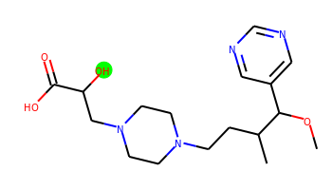 | COC(c1cncnc1)C(C)CCN1CCN(CC(O)C(=O)O)CC1 | 2 | 9 | 2 | 8 | 352.211 | 0.253 | 99.02 | 3.718 | No | No | No | -5.203 | No | No | No | No | No | No | No | No | No | No | No | No | No | No | No | No | No | No | No | No | No | No | No | No | No | No | No | Yes | No | No | No | No | No | No | No | No
001 | 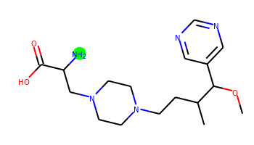 | COC(c1cncnc1)C(C)CCN1CCN(CC(N)C(=O)O)CC1 | 2 | 9 | 3 | 8 | 351.227 | 0.22 | 104.81 | 3.656 | No | No | No | -5.197 | No | No | No | No | No | No | No | No | No | No | No | No | No | No | No | No | No | No | No | No | No | No | No | No | No | No | No | Yes | No | No | No | No | No | No | No | No
002 | 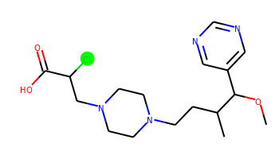 | COC(c1cncnc1)C(C)CCN1CCN(CC(Cl)C(=O)O)CC1 | 2 | 9 | 1 | 7 | 370.177 | 1.5 | 78.79 | 3.834 | Yes | No | Yes | -4.853 | No | Yes | No | Yes | No | No | No | No | No | No | No | No | No | No | No | No | No | No | No | No | No | No | No | No | No | No | No | Yes | No | Yes | No | No | No | No | No | No
003 | 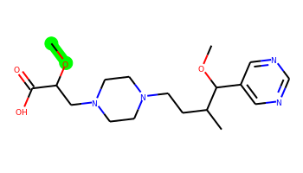 | COC(CN1CCN(CCC(C)C(OC)c2cncnc2)CC1)C(=O)O | 2 | 10 | 1 | 8 | 366.227 | 0.908 | 88.02 | 3.764 | No | No | No | -5.066 | No | No | No | No | No | No | No | No | No | No | No | No | No | No | No | No | No | No | No | No | No | No | No | No | No | No | No | Yes | No | No | No | No | No | No | No | No
004 | 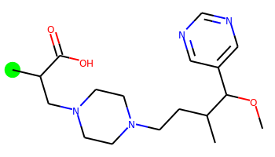 | COC(c1cncnc1)C(C)CCN1CCN(CC(C)C(=O)O)CC1 | 2 | 9 | 1 | 7 | 350.232 | 1.529 | 78.79 | 3.631 | No | Yes | Yes | -4.998 | No | Yes | No | No | No | No | No | No | No | No | No | No | No | No | No | No | No | No | No | No | No | No | No | No | No | No | No | Yes | No | No | No | No | No | No | No | No
005 | 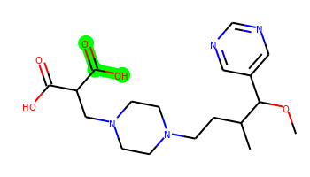 | COC(c1cncnc1)C(C)CCN1CCN(CC(C(=O)O)C(=O)O)CC1 | 2 | 10 | 2 | 9 | 380.206 | 0.593 | 116.09 | 3.609 | No | No | No | -5.283 | No | No | No | No | No | No | No | No | No | No | No | No | No | No | No | No | No | No | No | No | No | No | No | No | No | No | No | Yes | No | No | No | No | No | No | No | No
006 | 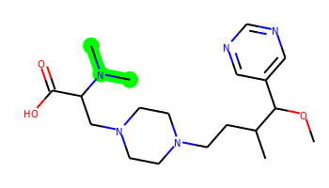 | COC(c1cncnc1)C(C)CCN1CCN(CC(C(=O)O)N(C)C)CC1 | 2 | 10 | 1 | 8 | 379.258 | 0.823 | 82.03 | 3.812 | Yes | No | Yes | -5.082 | No | No | No | No | No | No | No | No | No | No | No | No | No | No | No | No | No | No | No | No | No | No | No | No | No | No | No | Yes | No | No | No | No | No | No | No | No
007 |  | CNC(CN1CCN(CCC(C)C(OC)c2cncnc2)CC1)C(=O)O | 2 | 10 | 2 | 8 | 365.243 | 0.481 | 90.82 | 3.684 | No | No | Yes | -5.249 | No | No | No | No | No | No | No | No | No | No | No | No | No | No | No | No | No | No | No | No | No | No | No | No | No | No | No | Yes | No | No | No | No | No | No | No | No
008 | 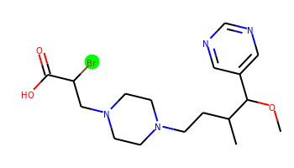 | COC(c1cncnc1)C(C)CCN1CCN(CC(Br)C(=O)O)CC1 | 2 | 9 | 1 | 7 | 414.127 | 1.656 | 78.79 | 3.848 | Yes | No | Yes | -4.896 | No | Yes | No | Yes | No | No | No | No | No | No | No | No | No | No | No | No | No | No | No | No | No | No | No | No | No | No | No | Yes | No | No | No | No | No | No | No | No
009 | 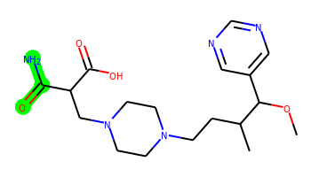 | COC(c1cncnc1)C(C)CCN1CCN(CC(C(N)=O)C(=O)O)CC1 | 2 | 10 | 3 | 9 | 379.222 | -0.006 | 121.88 | 3.828 | No | No | No | -5.341 | No | No | No | No | No | No | No | No | No | No | No | No | No | No | No | No | No | No | No | No | No | No | No | No | No | No | No | No | No | No | No | No | No | No | No | No
010 | 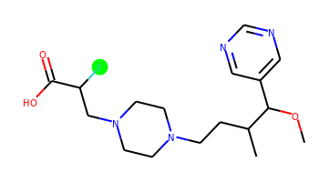 | COC(c1cncnc1)C(C)CCN1CCN(CC(F)C(=O)O)CC1 | 2 | 9 | 1 | 7 | 354.207 | 1.231 | 78.79 | 3.83 | No | No | Yes | -4.824 | No | No | No | No | No | No | No | No | No | No | No | No | No | No | No | No | No | No | No | No | No | No | No | No | No | No | No | Yes | No | Yes | No | No | No | No | No | No
011 |  | COC(c1cncnc1)C(C)CCN1CCN(CC(C(=O)O)C(C)C)CC1 | 2 | 10 | 1 | 7 | 378.263 | 2.165 | 78.79 | 3.718 | Yes | Yes | Yes | -5.09 | No | No | No | Yes | No | No | No | No | No | No | No | No | No | No | No | No | No | No | No | No | No | No | No | No | No | No | No | Yes | No | No | No | No | No | No | No | No
012 | 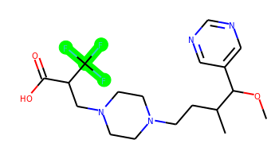 | COC(c1cncnc1)C(C)CCN1CCN(CC(C(=O)O)C(F)(F)F)CC1 | 2 | 9 | 1 | 7 | 404.204 | 2.071 | 78.79 | 3.884 | Yes | No | Yes | -4.777 | No | No | No | Yes | No | No | No | No | No | No | No | No | No | No | No | No | No | No | No | No | No | No | No | No | No | No | No | Yes | Yes | Yes | No | No | No | No | No | No
013 | 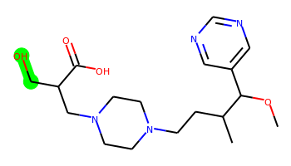 | COC(c1cncnc1)C(C)CCN1CCN(CC(CO)C(=O)O)CC1 | 2 | 10 | 2 | 8 | 366.227 | 0.501 | 99.02 | 3.76 | No | No | No | -5.203 | No | No | No | No | No | No | No | No | No | No | No | No | No | No | No | No | No | No | No | No | No | No | No | No | No | No | No | Yes | No | No | No | No | No | No | No | No
014 | 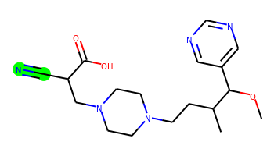 | COC(c1cncnc1)C(C)CCN1CCN(CC(C#N)C(=O)O)CC1 | 2 | 9 | 1 | 8 | 361.211 | 1.032 | 102.58 | 3.898 | No | No | Yes | -5.098 | No | No | No | No | No | No | No | No | No | No | No | No | No | No | No | No | No | No | No | No | No | No | No | No | No | No | No | Yes | No | Yes | No | No | No | No | No | No
015 | 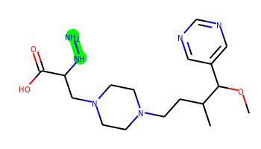 | COC(c1cncnc1)C(C)CCN1CCN(CC(NN)C(=O)O)CC1 | 2 | 10 | 4 | 9 | 366.238 | -0.276 | 116.84 | 3.806 | No | No | No | -5.86 | No | No | No | No | No | No | No | No | No | No | No | No | No | No | No | No | No | No | No | No | No | No | No | No | No | No | No | Yes | No | No | No | No | No | No | No | No
016 | 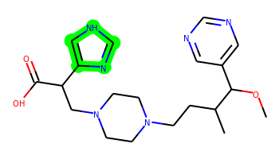 | COC(c1cncnc1)C(C)CCN1CCN(CC(C(=O)O)c2c[nH]cn2)CC1 | 3 | 10 | 2 | 9 | 402.238 | 1.399 | 107.47 | 4.129 | Yes | No | Yes | -5.332 | No | No | No | Yes | No | No | No | No | No | No | No | No | No | No | No | No | No | No | No | No | No | Yes | No | No | No | No | No | Yes | No | No | No | No | No | No | No | No
017 | 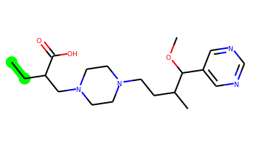 | CCC(CN1CCN(CCC(C)C(OC)c2cncnc2)CC1)C(=O)O | 2 | 10 | 1 | 7 | 364.247 | 1.919 | 78.79 | 3.678 | Yes | Yes | Yes | -4.997 | No | Yes | No | Yes | No | No | No | No | No | No | No | No | No | No | No | No | No | No | No | No | No | No | No | No | No | No | No | Yes | No | No | No | No | No | No | No | No
018 | 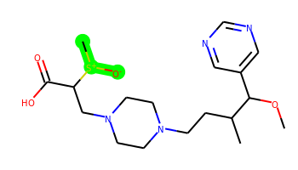 | COC(c1cncnc1)C(C)CCN1CCN(CC(C(=O)O)[S+](C)[O-])CC1 | 2 | 10 | 1 | 8 | 398.199 | 0.64 | 101.85 | 4.449 | Yes | No | No | -4.928 | No | No | No | Yes | No | No | No | No | No | No | No | No | No | No | No | No | No | No | No | No | No | No | No | No | No | No | No | Yes | No | No | No | No | No | No | No | No
019 |  | COC(c1cncnc1)C(C)CCN1CCN(CC(C(=O)O)[N+](=O)[O-])CC1 | 2 | 10 | 1 | 10 | 381.201 | 0.538 | 121.93 | 3.98 | No | No | No | -5.258 | No | No | No | No | No | No | No | No | No | No | No | No | No | No | No | No | No | No | No | No | No | No | No | No | No | No | No | Yes | No | Yes | No | No | No | No | No | No
020 |  | COC(c1cncnc1)C(C)CCN1CCN(CC(I)C(=O)O)CC1 | 2 | 9 | 1 | 7 | 462.113 | 1.696 | 78.79 | 3.916 | Yes | Yes | Yes | -4.877 | No | Yes | No | Yes | No | No | No | No | No | No | No | No | No | No | No | No | No | No | No | No | No | No | No | No | No | No | No | Yes | No | No | No | No | No | No | No | No
021 | 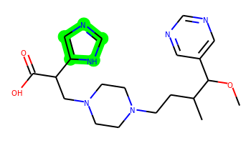 | COC(c1cncnc1)C(C)CCN1CCN(CC(C(=O)O)c2cnc[nH]2)CC1 | 3 | 10 | 2 | 9 | 402.238 | 1.399 | 107.47 | 3.946 | Yes | No | Yes | -5.328 | No | No | No | Yes | No | No | No | No | No | No | No | No | No | No | No | No | No | No | No | No | No | Yes | No | No | No | No | No | Yes | No | No | No | No | No | No | No | No
022 | 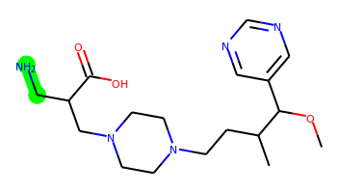 | COC(c1cncnc1)C(C)CCN1CCN(CC(CN)C(=O)O)CC1 | 2 | 10 | 3 | 8 | 365.243 | 0.467 | 104.81 | 3.741 | No | No | No | -5.216 | No | No | No | No | No | No | No | No | No | No | No | No | No | No | No | No | No | No | No | No | No | No | No | No | No | No | No | Yes | No | No | No | No | No | No | No | No
023 |  | COC(c1cncnc1)C(C)CCN1CCN(CC(C=O)C(=O)O)CC1 | 2 | 10 | 1 | 8 | 364.211 | 0.708 | 95.86 | 3.921 | No | No | No | -5.131 | No | No | No | No | No | No | No | No | No | No | No | No | No | No | No | No | No | No | No | No | No | No | No | No | No | No | No | Yes | No | No | No | No | No | No | No | No
024 | 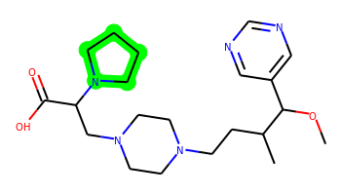 | COC(c1cncnc1)C(C)CCN1CCN(CC(C(=O)O)N2CCCC2)CC1 | 3 | 10 | 1 | 8 | 405.274 | 1.357 | 82.03 | 3.742 | Yes | No | No | -5.202 | No | Yes | No | Yes | No | No | No | No | No | No | No | No | No | No | No | No | No | No | No | No | No | Yes | No | No | No | Yes | No | Yes | No | No | No | No | No | No | No | No
025 | 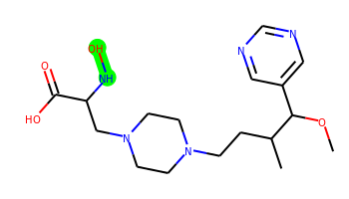 | COC(c1cncnc1)C(C)CCN1CCN(CC(NO)C(=O)O)CC1 | 2 | 10 | 3 | 9 | 367.222 | 0.24 | 111.05 | 3.808 | No | No | No | -5.921 | No | No | No | No | No | No | No | No | No | No | No | No | No | No | No | No | No | No | No | No | No | No | No | No | No | No | No | Yes | No | No | No | No | No | No | No | No
026 | 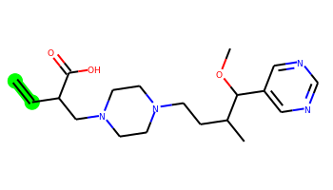 | C=CC(CN1CCN(CCC(C)C(OC)c2cncnc2)CC1)C(=O)O | 2 | 10 | 1 | 7 | 362.232 | 1.695 | 78.79 | 3.939 | Yes | No | Yes | -5.05 | No | No | No | No | No | No | No | No | No | No | No | No | No | No | No | No | No | No | No | No | No | No | No | No | No | No | No | Yes | Yes | No | No | No | No | No | No | No
027 | 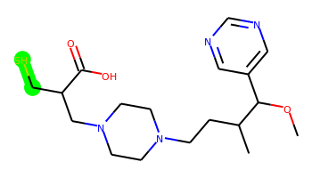 | COC(c1cncnc1)C(C)CCN1CCN(CC(CS)C(=O)O)CC1 | 2 | 10 | 1 | 7 | 382.204 | 1.438 | 78.79 | 3.837 | No | No | Yes | -4.888 | No | No | No | No | No | No | No | No | No | No | No | No | No | No | No | No | No | No | No | No | No | No | No | No | No | No | No | Yes | No | No | No | No | No | No | No | No
028 |  | COC(c1cncnc1)C(C)CCN1CCN(CC(CCl)C(=O)O)CC1 | 2 | 10 | 1 | 7 | 384.193 | 1.748 | 78.79 | 3.832 | Yes | No | Yes | -4.87 | No | No | No | Yes | No | No | No | No | No | No | No | No | No | No | No | No | No | No | No | No | No | No | No | No | No | No | No | Yes | No | Yes | No | No | No | No | No | No
029 | 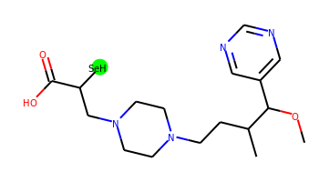 | COC(c1cncnc1)C(C)CCN1CCN(CC([SeH])C(=O)O)CC1 | 2 | 9 | 1 | 7 | 416.133 | 0.582 | 78.79 | 4.109 | No | Yes | Yes | -4.561 | No | No | No | No | No | Yes | No | No | No | No | No | No | Yes | Yes | No | Yes | Yes | No | No | Yes | No | No | No | No | Yes | Yes | Yes | No | Yes | Yes | Yes | Yes | No | No | No | No
030 | 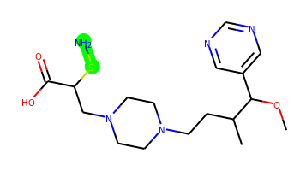 | COC(c1cncnc1)C(C)CCN1CCN(CC(SN)C(=O)O)CC1 | 2 | 10 | 3 | 8 | 383.199 | 0.868 | 104.81 | 4.017 | No | No | No | -5.246 | No | No | No | No | No | No | No | No | No | No | No | No | No | No | No | No | No | No | No | No | No | No | No | No | No | No | No | Yes | No | No | No | No | No | No | No | No
031 | 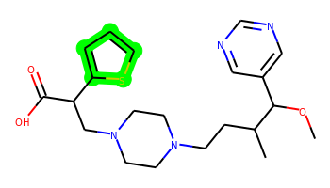 | COC(c1cncnc1)C(C)CCN1CCN(CC(C(=O)O)c2cccs2)CC1 | 3 | 10 | 1 | 7 | 418.204 | 2.738 | 78.79 | 3.772 | Yes | No | Yes | -5.253 | No | Yes | No | Yes | No | No | No | No | No | No | No | No | No | No | No | No | No | No | No | No | No | Yes | No | No | No | No | No | Yes | No | Yes | No | No | No | No | No | No
032 |  | COC(c1cncnc1)C(C)CCN1CCN(CC(C(=O)O)n2ccnc2)CC1 | 3 | 10 | 1 | 9 | 402.238 | 1.33 | 96.61 | 3.918 | Yes | No | Yes | -5.262 | No | Yes | No | Yes | No | No | No | No | No | No | No | No | No | No | No | No | No | No | No | No | No | Yes | No | No | No | No | No | Yes | No | Yes | No | No | No | No | No | No
033 |  | COC(c1cncnc1)C(C)CCN1CCN(CC(C(=O)O)c2ccco2)CC1 | 3 | 10 | 1 | 8 | 402.227 | 2.269 | 91.93 | 3.802 | Yes | No | Yes | -5.133 | No | No | No | Yes | No | No | No | Yes | No | No | No | No | No | No | No | No | No | No | No | No | No | Yes | No | No | No | No | No | Yes | No | Yes | No | No | No | No | No | No
034 | 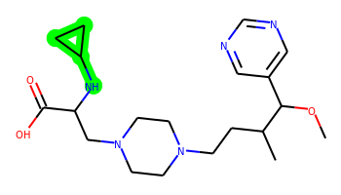 | COC(c1cncnc1)C(C)CCN1CCN(CC(NC2CC2)C(=O)O)CC1 | 3 | 11 | 2 | 8 | 391.258 | 1.013 | 90.82 | 3.715 | Yes | No | No | -5.308 | No | No | No | Yes | No | No | No | No | No | No | No | No | No | No | No | No | No | No | No | No | No | Yes | No | No | No | No | No | Yes | No | No | No | No | No | No | No | No
035 | 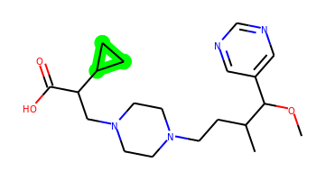 | COC(c1cncnc1)C(C)CCN1CCN(CC(C(=O)O)C2CC2)CC1 | 3 | 10 | 1 | 7 | 376.247 | 1.919 | 78.79 | 3.808 | Yes | Yes | Yes | -5.111 | No | No | No | Yes | No | No | No | No | No | No | No | No | No | No | No | No | No | No | No | No | No | No | No | No | No | No | No | Yes | No | No | No | No | Yes | No | No | No
036 | 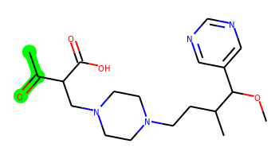 | COC(c1cncnc1)C(C)CCN1CCN(CC(C(C)=O)C(=O)O)CC1 | 2 | 10 | 1 | 8 | 378.227 | 1.098 | 95.86 | 3.807 | Yes | No | No | -5.167 | No | No | No | Yes | No | No | No | No | No | No | No | No | No | No | No | No | No | No | No | No | No | No | No | No | No | No | No | Yes | No | No | No | No | No | No | No | No
037 | 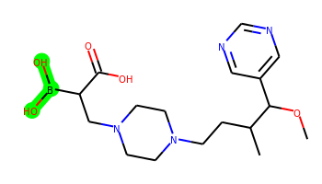 | COC(c1cncnc1)C(C)CCN1CCN(CC(B(O)O)C(=O)O)CC1 | 2 | 10 | 3 | 9 | 380.223 | -0.264 | 119.25 | 4.157 | No | No | No | -5.894 | No | No | No | No | No | No | No | No | No | No | No | No | No | No | No | No | No | No | No | No | No | No | No | No | No | No | No | Yes | No | Yes | No | No | No | No | No | No
038 | 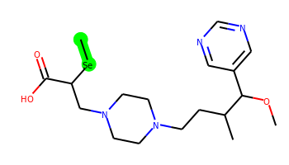 | COC(c1cncnc1)C(C)CCN1CCN(CC([Se]C)C(=O)O)CC1 | 2 | 10 | 1 | 7 | 430.148 | 1.433 | 78.79 | 4.161 | No | Yes | Yes | -4.561 | No | No | No | No | No | Yes | No | No | No | No | No | No | Yes | Yes | No | Yes | Yes | No | No | Yes | No | No | No | No | Yes | Yes | Yes | No | Yes | Yes | Yes | Yes | No | No | No | No
039 |  | COC(c1cncnc1)C(C)CCN1CCN(CC(N=O)C(=O)O)CC1 | 2 | 10 | 1 | 9 | 365.206 | 1.028 | 108.22 | 3.94 | No | No | No | -5.123 | No | No | No | No | No | No | No | No | No | No | No | No | No | No | No | No | No | No | No | No | No | No | No | No | No | No | No | Yes | No | No | No | No | No | No | No | No
040 | 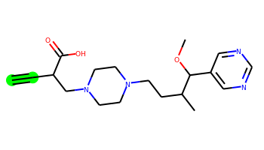 | C#CC(CN1CCN(CCC(C)C(OC)c2cncnc2)CC1)C(=O)O | 2 | 9 | 1 | 7 | 360.216 | 1.142 | 78.79 | 4.001 | No | No | Yes | -5.025 | No | No | No | Yes | No | No | No | No | No | No | No | No | No | No | No | No | No | No | No | No | No | No | No | No | No | No | No | Yes | No | Yes | No | No | No | No | No | No
041 |  | COC(c1cncnc1)C(C)CCN1CCN(CC(C(=O)O)C(C)(C)C)CC1 | 2 | 9 | 1 | 7 | 392.279 | 2.555 | 78.79 | 3.8 | Yes | Yes | Yes | -5.035 | No | No | No | Yes | No | No | No | No | No | No | No | No | No | No | No | No | No | No | No | No | No | No | No | No | No | No | No | Yes | Yes | No | No | No | No | No | No | No
042 | 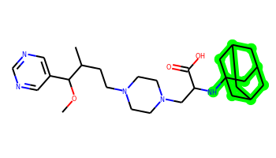 | COC(c1cncnc1)C(C)CCN1CCN(CC(NC23CC4CC(CC(C4)C2)C3)C(=O)O)CC1 | 6 | 11 | 2 | 8 | 485.337 | 2.82 | 90.82 | 5.099 | Yes | No | No | -5.399 | No | No | No | Yes | No | No | No | No | No | No | No | No | No | No | No | Yes | Yes | No | No | No | No | No | No | No | No | No | No | Yes | No | No | No | No | No | No | No | No
043 | 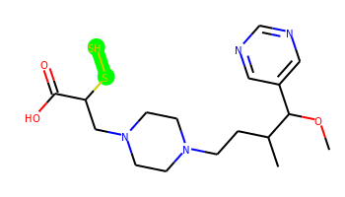 | COC(c1cncnc1)C(C)CCN1CCN(CC(SS)C(=O)O)CC1 | 2 | 10 | 1 | 7 | 400.16 | 1.839 | 78.79 | 4.035 | Yes | No | Yes | -4.944 | No | No | No | Yes | No | No | No | No | No | No | No | No | No | No | No | No | No | No | No | No | No | No | No | No | No | No | No | Yes | No | Yes | No | No | No | No | No | No
044 | 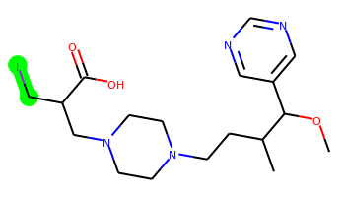 | COC(c1cncnc1)C(C)CCN1CCN(CC(CI)C(=O)O)CC1 | 2 | 10 | 1 | 7 | 476.128 | 1.944 | 78.79 | 3.911 | Yes | No | Yes | -4.95 | No | Yes | No | Yes | No | No | No | No | No | No | No | No | No | No | No | No | No | No | No | No | No | No | No | No | No | No | No | Yes | No | No | No | No | No | No | No | No
045 |  | COC(c1cncnc1)C(C)CCN1CCN(CC(CBr)C(=O)O)CC1 | 2 | 10 | 1 | 7 | 428.142 | 1.904 | 78.79 | 3.843 | Yes | Yes | Yes | -4.914 | No | Yes | No | Yes | No | No | No | No | No | No | No | No | No | No | No | No | No | No | No | No | No | No | No | No | No | No | No | Yes | No | No | No | No | No | No | No | No
046 | 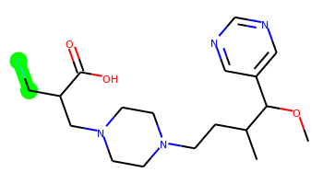 | COC(c1cncnc1)C(C)CCN1CCN(CC(CF)C(=O)O)CC1 | 2 | 10 | 1 | 7 | 368.222 | 1.478 | 78.79 | 3.868 | No | No | Yes | -4.784 | No | No | No | No | No | No | No | No | No | No | No | No | No | No | No | No | No | No | No | No | No | No | No | No | No | No | No | Yes | No | Yes | No | No | No | No | No | No
047 |  | COC(c1cncnc1)C(C)CCN1CCN(CC(C(=O)O)C(C)O)CC1 | 2 | 10 | 2 | 8 | 380.242 | 0.89 | 99.02 | 3.934 | No | No | No | -5.192 | No | No | No | No | No | No | No | No | No | No | No | No | No | No | No | No | No | No | No | No | No | No | No | No | No | No | No | Yes | No | No | No | No | No | No | No | No
048 |  | COC(c1cncnc1)C(C)CCN1CCN(CC(C(=O)O)C(N)=S)CC1 | 2 | 10 | 3 | 8 | 395.199 | 0.795 | 104.81 | 3.89 | No | No | Yes | -5.2 | No | No | No | No | No | No | No | No | No | No | No | No | No | No | No | No | No | No | No | No | No | No | No | No | No | No | No | Yes | No | Yes | No | No | No | No | No | No
049 |  | COC(c1cncnc1)C(C)CCN1CCN(CC(C(=O)O)N(C)O)CC1 | 2 | 10 | 2 | 9 | 381.238 | 0.582 | 102.26 | 3.963 | No | No | No | -5.245 | No | No | No | No | No | No | No | No | No | No | No | No | No | No | No | No | No | No | No | No | No | No | No | No | No | No | No | Yes | No | No | No | No | No | No | No | No
050 |  | COC(c1cncnc1)C(C)CCN1CCN(CC(C(=O)O)c2ncc[nH]2)CC1 | 3 | 10 | 2 | 9 | 402.238 | 1.399 | 107.47 | 3.949 | Yes | No | Yes | -5.287 | No | Yes | No | Yes | No | No | No | No | No | No | No | No | No | No | No | No | No | No | No | No | No | Yes | No | No | No | No | No | Yes | No | Yes | No | No | No | No | No | No
051 |  | COC(c1cncnc1)C(C)CCN1CCN(CC(C(=O)O)c2ccc[nH]2)CC1 | 3 | 10 | 2 | 8 | 401.243 | 2.004 | 94.58 | 3.935 | Yes | No | Yes | -5.316 | No | No | No | Yes | No | No | No | No | No | No | No | No | No | No | No | No | No | No | No | No | No | Yes | No | No | No | No | No | Yes | No | No | No | No | No | No | No | No
052 |  | COC(c1cncnc1)C(C)CCN1CCN(CC(C(=O)O)C2CO2)CC1 | 3 | 10 | 1 | 8 | 378.227 | 0.908 | 91.32 | 4.086 | No | No | No | -5.169 | No | No | No | No | No | No | No | No | No | No | No | No | No | No | No | No | No | No | No | No | No | No | No | No | No | No | No | Yes | No | No | No | No | No | No | No | No
053 | 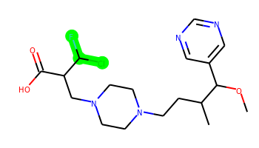 | COC(c1cncnc1)C(C)CCN1CCN(CC(C(=O)O)C(F)Cl)CC1 | 2 | 10 | 1 | 7 | 402.183 | 2.043 | 78.79 | 4.097 | Yes | No | Yes | -4.884 | No | No | No | Yes | No | No | No | No | No | No | No | No | No | No | No | No | No | No | No | No | No | No | No | No | No | No | No | Yes | No | Yes | No | No | No | No | No | No
054 | 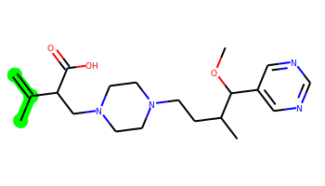 | C=C(C)C(CN1CCN(CCC(C)C(OC)c2cncnc2)CC1)C(=O)O | 2 | 10 | 1 | 7 | 376.247 | 2.085 | 78.79 | 3.908 | Yes | Yes | Yes | -5.01 | No | No | No | Yes | No | No | No | No | No | No | No | No | No | No | No | No | No | No | No | No | No | No | No | No | No | No | No | Yes | No | No | No | No | No | No | No | No
055 |  | COC(c1cncnc1)C(C)CCN1CCN(CC(C(=O)O)C(C)F)CC1 | 2 | 10 | 1 | 7 | 382.238 | 1.867 | 78.79 | 4.026 | Yes | No | Yes | -4.861 | No | No | No | Yes | No | No | No | No | No | No | No | No | No | No | No | No | No | No | No | No | No | No | No | No | No | No | No | Yes | No | Yes | No | No | No | No | No | No
056 |  | COC(c1cncnc1)C(C)CCN1CCN(CC(C(=O)O)C(Cl)Cl)CC1 | 2 | 10 | 1 | 7 | 418.154 | 2.312 | 78.79 | 3.944 | Yes | No | Yes | -4.924 | No | No | No | Yes | No | No | No | No | No | No | No | No | No | No | No | No | No | No | No | No | No | No | No | No | No | No | No | Yes | No | Yes | No | No | Yes | No | No | No
057 | 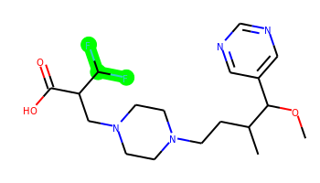 | COC(c1cncnc1)C(C)CCN1CCN(CC(C(=O)O)C(F)F)CC1 | 2 | 10 | 1 | 7 | 386.213 | 1.774 | 78.79 | 3.903 | Yes | No | Yes | -4.864 | No | No | No | Yes | No | No | No | No | No | No | No | No | No | No | No | No | No | No | No | No | No | No | No | No | No | No | No | Yes | Yes | Yes | No | No | No | No | No | No
058 |  | COC(c1cncnc1)C(C)CCN1CCN(CC(C(=O)O)c2nc[nH]n2)CC1 | 3 | 10 | 2 | 10 | 403.233 | 0.794 | 120.36 | 4.23 | No | No | Yes | -5.333 | No | No | No | Yes | No | No | No | No | No | No | No | No | No | No | No | No | No | No | No | No | No | No | No | No | No | No | No | Yes | No | No | No | No | No | No | No | No
059 |  | COC(c1cncnc1)C(C)CCN1CCN(CC(C(=O)O)c2nn[nH]n2)CC1 | 3 | 10 | 2 | 11 | 404.228 | 0.189 | 133.25 | 3.967 | No | No | No | -5.469 | No | No | No | No | No | No | No | No | No | No | No | No | No | No | No | No | No | No | No | No | No | No | No | No | No | No | No | Yes | No | Yes | No | No | No | No | No | No
060 | 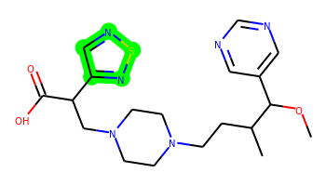 | COC(c1cncnc1)C(C)CCN1CCN(CC(C(=O)O)c2cnsn2)CC1 | 3 | 10 | 1 | 9 | 420.194 | 1.528 | 104.57 | 4.173 | Yes | No | Yes | -5.239 | No | No | No | Yes | No | No | No | No | No | No | No | No | No | No | No | No | No | No | No | No | No | No | No | No | No | No | No | Yes | No | Yes | No | No | No | No | No | No
061 |  | COC(c1cncnc1)C(C)CCN1CCN(CC(C(=O)O)n2cncn2)CC1 | 3 | 10 | 1 | 10 | 403.233 | 0.725 | 109.5 | 3.937 | Yes | No | Yes | -5.281 | No | No | No | Yes | No | No | No | No | No | No | No | No | No | No | No | No | No | No | No | No | No | Yes | No | No | No | No | No | Yes | No | No | No | No | No | No | No | No
062 |  | COC(c1cncnc1)C(C)CCN1CCN(CC(C(=O)O)n2cccn2)CC1 | 3 | 10 | 1 | 9 | 402.238 | 1.33 | 96.61 | 3.905 | Yes | No | Yes | -5.25 | No | Yes | No | Yes | No | No | No | No | No | No | No | No | No | No | No | No | No | No | No | No | No | No | No | No | No | No | No | Yes | No | Yes | No | No | No | No | No | No
063 |  | COC(c1cncnc1)C(C)CCN1CCN(CC(C(=O)O)N2CCSC2)CC1 | 3 | 10 | 1 | 8 | 423.23 | 1.267 | 82.03 | 4.07 | Yes | No | No | -5.286 | No | Yes | No | Yes | No | No | No | No | No | No | No | No | No | No | No | No | No | No | No | No | No | No | No | No | No | No | No | Yes | No | No | No | No | No | No | No | No
064 | 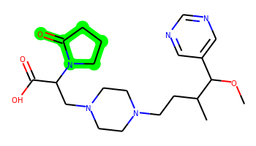 | COC(c1cncnc1)C(C)CCN1CCN(CC(C(=O)O)N2CCCC2=O)CC1 | 3 | 10 | 1 | 9 | 419.253 | 0.884 | 99.1 | 3.869 | Yes | No | No | -5.228 | No | No | No | Yes | No | No | No | No | No | No | No | No | No | No | No | No | No | No | No | No | No | No | No | No | No | No | No | Yes | No | No | No | No | No | No | No | No
065 | 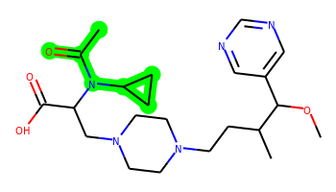 | COC(c1cncnc1)C(C)CCN1CCN(CC(C(=O)O)N(C(C)=O)C2CC2)CC1 | 3 | 11 | 1 | 9 | 433.269 | 1.272 | 99.1 | 3.952 | Yes | No | No | -5.34 | No | No | No | Yes | No | No | No | No | No | No | No | No | No | No | No | No | No | No | No | No | No | No | No | No | No | No | No | Yes | No | No | No | No | No | No | No | No

